I. Část 4
I. Část 4
Údaje o činnosti povinné osoby

Údaje o činnosti povinné osoby
Vyhláška č. 163/2014 Sb., v platném znění, příloha 10
Informace platné k datu: |  | 2019-06-30
číslo řádku | Bod 4 písm. a) | Bod 4 písm. b) | Bod 4 písm. c)
 | Předmět podnikání (činnosti) zapsaný v obchodním rejstříku | Přehled činností skutečně vykonávaných | Přehled činností, jejichž vykonávání nebo poskytování bylo Českou národní bankou omezeno nebo vyloučeno
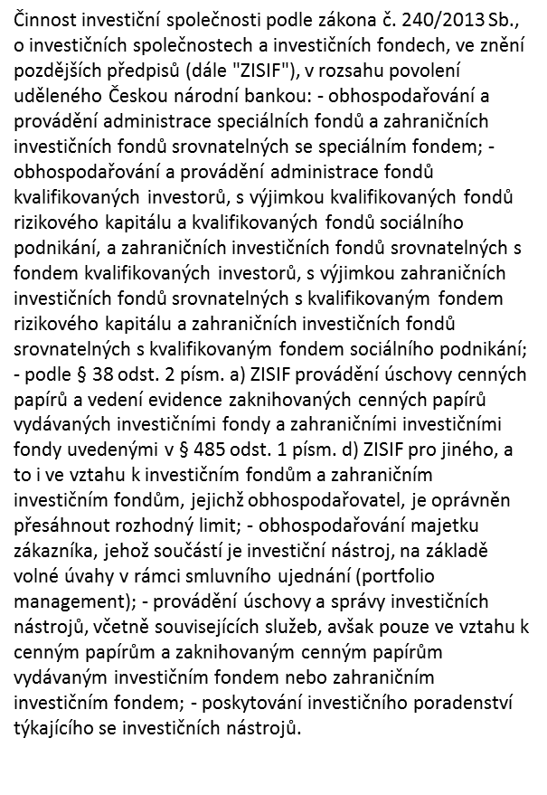
1 |  | k danému dni investiční společnost vykonávala pouze činnost obhospodařování a administrace speciálního fondu
2
3
…

